关系图
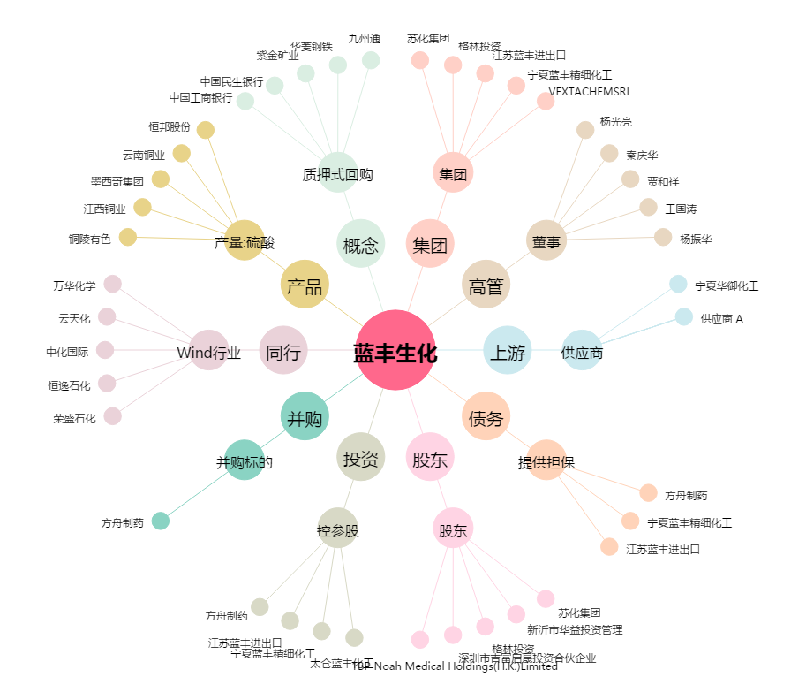
蓝丰生化[002513.SZ] - 关系概览图

